Zusatzblatt

Deutscher Rollsport und Inline Verband e.V. |  |  |  |  |  |  |  |  |  |  |  |  |  |  |  |  | Zum Schluss!

Inline-Skaterhockey Deutschland (ISHD)

 |  |  |  |  |  |  |  |  |  |  |  |  |  |  |  |  | Version: | 22.3.2024_Saison2024

 | a-Heim |  |  |  |  | AB |  |  |  |  |  |  | e-Zusatzblatt zum Spielbericht |  |  | 2024
 | Spielort |  |  |  |  | Liga |  |  | Datum
 | a-Team 1 |  |  |  | - | b-Team 2 |  |  |  |  |  |  | Spielnummer:
 | Heimmannschaft |  |  |  |  | Gastmannschaft |  |  |  |  |  |  | Verstöße bitte im Zusatzblatt "Besondere Vorkommnisse" erfassen!
 | X | Meisterschaft |  | Pokal |  | Turnier |  | Freundschaft/Sonstiges

 |  | 30 Minuten vor Spielbeginn
 |  | Checkliste für die Zeitnehmer |  |  |  |  |  |  |  | Checkliste für die Schiedsrichter
 |  | Schiedsrichter anwesend (s. Daten auf Spielbericht) |  |  |  |  |  |  |  | Zeitnehmer anwesend (s. Daten auf Spielbericht)
 |  | Schiedsricherausweise kontrollieren |  |  |  |  |  |  |  | gültige Nutzungserlaubnis, Nr.: |  |  |  | 19-07-2022
 |  | Schiedsrichterausrüstung (gem. §64 WKO) |  |  |  |  |  |  |  | Sind ausreichend Ordner vorhanden/gekennzeichnet
 |  |  | Offizielles Schiedsrichtertrikot* |  |  |  |  |  |  | Aufstellung und Spielerpässe kontrollieren
 |  |  | Offizielle Schiedsrichterhose* |  |  |  |  |  |  | Spielerkleidung (Hosen & Trikots)
 |  |  | Kartensatz* |  |  |  |  |  |  | Trainer & -Lizenznummer (s. Mannschaftsaufstellung)
 |  |  | Schiedsrichterpfeife mit Fingergriff |  |  |  |  |  |  | Teamoffizielle gemäß Aufstellung
 |  |  | Inlineskates od. Rollschuhe |  |  |  |  |  |  | Zweiter Trikotsatz (bei Bedarf)
 |  |  | Schwarzer Helm |  |  |  |  |  |  | BL-Bestimmungen (gem. §§52 & 53 WKO)
 |  | *gemäß den veröffentlichten Richtlinien |  |  |  |  |  |  |  |  | Trikots, Spielerzahl (1.BL: 10+2 / 2.BL: 8+1 / 1.DBL: 6+1)
 |  |  |  |  |  |  |  |  |  |  | Spielfeldrundungen und Anzeigetafel

 |  | Rechtzeitig vor Spielbeginn
 |  | Ausrüstung am Zeitnehmertisch |  |  |  |  |  |  |  | Spielfeld-Ausrüstung
 |  | Bandmaß (mind. 2 Meter) |  |  |  |  |  |  |  | Umkleideräume Gast u. Schiedsrichter
 |  | 2 Sätze Schiedsrichterkarten, 2 Pfeifen |  |  |  |  |  |  |  | Spieler- und Strafbänke, Zeitnehmertisch*
 |  | 10 offizielle Bälle |  |  |  |  |  |  |  | Zwei maßgerechte Tore mit Tornetzen*
 |  | Manuelle Toranzeige, Ersatz-Tonquelle |  |  |  |  |  |  |  | Trinkflaschenhalter an beiden Toren
 |  | EH-Ausrüstung & Ersthelfer / Name: |  |  |  |  |  |  |  | Fangnetze in beiden Toren
 |  | Handelsüblicher Lappen (Wischtuch) |  |  |  |  |  |  |  | Saubere Spielfläche u. befestigte Bande*
 |  | Spielregeln & WKO in der gültigen Fassung |  |  |  |  |  |  |  | Pflichtlinien (Torraum, Bully, Abstandslinien)*
 |  | Spielberichtsbogen, Spieluhr, 1 Spielball* |  |  |  |  |  |  |  | * Bei Fehlen dieser Ausrüstung darf das Spiel nicht angepfiffen werden!

 |  | Nach dem Spiel
 |  | Schiedsrichterbezahlung |  |  |  | SR1: Spiel |  | von | SR2: Spiel |  |  | von
 |  | (Anfahrtskosten sind anteilig auf die Anzahl der geleiteten Spiele zu verteilen)
 |  |  |  | Fahrkosten |  |  | Aufwandsentschädigung |  |  |  |  | Spielgebühren |  |  | Gesamt
 |  | Schiedsrichter 1 |  |  |  |  |  |  |  |  |  |  |  |  | €-
 |  | Schiedsrichter 2 |  |  |  |  |  |  |  |  |  |  |  |  | €-
 |  | Gesamt |  | €- |  |  | €- |  |  |  |  | €- |  |  | €-

 |  | Spielbericht und Zusatzblätter unterschreiben lassen + ausreichend frankierter & korrekt adressierter Briefumschlag!
 |  | Mit ihrer Unterschrift bestätigen die Unterzeichner die korrekte Prüfung der Checklisten bzw. die Kenntnisnahme der Ausführungen.

Unterschrift nicht vergessen!

 |  |  |  |  |  | Unterschrift Heimmannschaft |  |  |  |  |  |  | Unterschrift Gastmannschaft

 |  | Unterschrift Zeitnehmer 1 |  |  |  | Unterschrift Schiedsrichter 1 |  |  |  |  |  |  | Unterschrift Schiedsrichter 2

Strafzeitencodes
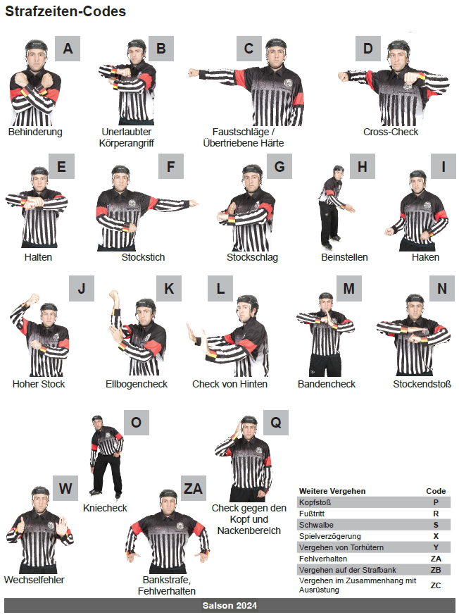
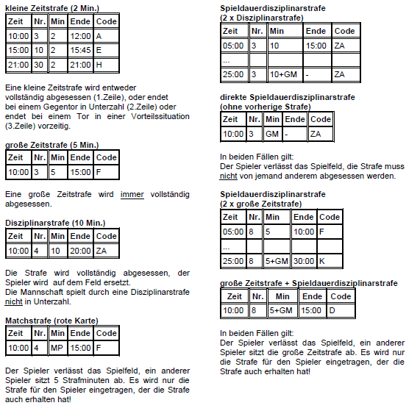

Penaltyschießen

Deutscher Rollsport und Inline Verband e.V. |  |  |  |  |  |  |  |  |  |  |  |  |  |  |  |  | Zum Schluss!

Inline-Skaterhockey Deutschland (ISHD)

 |  |  |  |  |  |  |  |  |  |  |  |  |  |  |  |  | Fehler?

 | a-Heim |  |  |  |  | AB |  |  |  |  |  |  | e-Penaltyschießen |  |  | 2024
 | Spielort |  |  |  |  | Liga |  |  | Datum
 | a-Team 1 |  |  |  | - |  | b-Team 2 |  |  |  |  |  | Spielnummer:
 | Heimmannschaft |  |  |  |  |  | Gastmannschaft |  |  |  |  |  |  |  |  |  | Version: | 22.3.2024_Saison2024
 | X | Meisterschaft |  | Pokal |  | Turnier |  | Freundschaft/Sonstiges

 |  |  |  |  | Heimverein |  |  |  |  |  |  |  | Gastverein
 |  | Beginn*:
 |  | * Bitte ankreuzen, welches Team das Penaltyschießen beginnt.

 |  | Torhüter (1)
 |  |  | Trikot-Nr. | Name, Vorname |  |  |  |  |  |  | Trikot-Nr. | Name, Vorname

 |  | 1 | 3 | A, c |  |  |  |  |  | 1 | 3 | B, c

 |  | Feldspieler (5)
 |  |  | Trikot-Nr. | Name, Vorname |  |  | Torerfolg |  |  |  | Trikot-Nr. | Name, Vorname |  | Torerfolg
 |  |  |  |  |  |  | ja | nein |  |  |  |  |  | ja | nein
 |  | 1 |  |  |  |  |  |  |  | 1
 |  | 2 |  |  |  |  |  |  |  | 2
 |  | 3 |  |  |  |  |  |  |  | 3

 |  | Ab hier Shoot-Out
 |  |  | Trikot-Nr. | Name, Vorname |  |  | Torerfolg |  |  |  | Trikot-Nr. | Name, Vorname |  | Torerfolg
 |  |  |  |  |  |  | ja | nein |  |  |  |  |  | ja | nein
 |  | 4 |  |  |  |  |  |  |  | 4
 |  | 5 |  |  |  |  |  |  |  | 5
 |  | Sollte keine Entscheidung gefallen sein, wird der Shoot-Out in der selben Reihenfolge, mit denselben Feldspielern fortgesetzt.

 |  |  | Trikot-Nr. | Name, Vorname |  |  | Torerfolg |  |  |  | Trikot-Nr. | Name, Vorname |  | Torerfolg
 |  |  |  |  |  |  | ja | nein |  |  |  |  |  | ja | nein
 |  | 1 |  |  |  |  |  |  |  | 1
 |  | 2 |  |  |  |  |  |  |  | 2
 |  | 3 |  |  |  |  |  |  |  | 3
 |  | 4 |  |  |  |  |  |  |  | 4
 |  | 5 |  |  |  |  |  |  |  | 5
 |  | Sollte keine Entscheidung gefallen sein, wird der Shoot-Out in derselben Reihenfolge, mit denselben Feldspielern fortgesetzt (für die Fortsetzung bitte separates Blatt benutzen).

 |  | Bemerkung:

Unterschrift nicht vergessen!

 |  |  |  |  |  | Schiedsrichter 1 |  |  |  |  |  |  | Schiedsrichter 2

BesondereVorkommnisse

Deutscher Rollsport und Inline Verband e.V. |  |  |  |  |  |  |  |  |  |  |  |  | Zum Schluss!

Inline-Skaterhockey Deutschland (ISHD)

 |  |  |  |  |  |  |  |  |  |  |  |  | BV kopieren?

 | a-Heim |  |  |  |  | AB |  |  | e-Besondere Vorkommnisse |  |  | 2024
 | Spielort |  |  |  |  | Liga |  | Datum |  |  |  |  | Version: | 22.3.2024_Saison2024

 | a-Team 1 |  |  |  | - |  | b-Team 2
 | Heimmannschaft |  |  |  |  |  | Gastmannschaft
 | X | Meisterschaft |  | Pokal |  | Turnier |  | Freundschaft/Sonstiges

 | Anwesende Offizielle (nur bei Matchstrafe oder Disziplinarvergehen ausfüllen) |  |  |  |  |  |  |  |  | Spielnummer:

 | D, a / b-Heim |  |  |  |  |  |  | 5003
 | Schiedsrichter 1 / Verein |  |  |  |  |  |  | Passnummer | Telefonnummer

 | D, b / b-Heim |  |  |  |  |  |  | 5004
 | Schiedsrichter 2 / Verein |  |  |  |  |  |  | Passnummer | Telefonnummer

 | ggf. weitere Zeugen |  |  |  |  |  |  | Funktion | Telefonnummer

 | Betroffene Person (Für jede betroffene Person und für jeden Vorfall ist ein separates Blatt auszufüllen)

Diese Angaben sind ausschließlich durch die Schiedsrichter vorzunehmen
 | A, a / a-Team |  |  |  |  |  |  | 1000 | 1
 | Vorname und Nachname / Verein |  |  |  |  |  |  | Passnummer | Trikotnummer |  | Drittel / Spielzeit oder Uhrzeit des Vergehens

 | Detaillierte Beschreibung des Vorfalls (ggf. Rückseite verwenden und dort nochmals unterschreiben!)
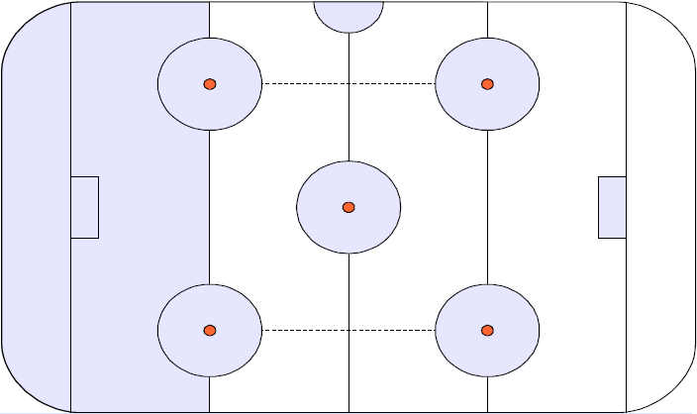
 | Bei Matchstrafen bitte beantworten (und in der Beschreibung erläutern):
 | Grund der Matchstrafe:
 |  |  | Der gefoulte Spieler wurde verletzt
 |  |  | Der Spieler konnte das Spiel nicht fortsetzen
 |  |  | Rettungsdienst wurde gerufen

 | Angaben erfolgten durch

Unterschrift nicht vergessen!
 |  |  |  |  |  | Nur bei Matchstrafe: Mit seiner Unterschrift bestätigt der Kapitän / Assistent die Kenntisnahme der o.a. Matchstrafe gegen den o.a. Spieler seiner Mannschaft

 |  |  |  |  |  |  |  |  | Unterschrift Kapitän / Assistent / Teamoffizieller der betreffenden Mannschaft

Unterschrift nicht vergessen!

 |  |  |  |  |  | Unterschrift Schiedsrichter 1 |  |  | Unterschrift Schiedsrichter 2
 |  |  |  |  |  | Mit ihrer Unterschrift bestätigen die Schiedsrichter die wahrheitsgemäße und sachlich korrekte Darstellung.

